Diseño
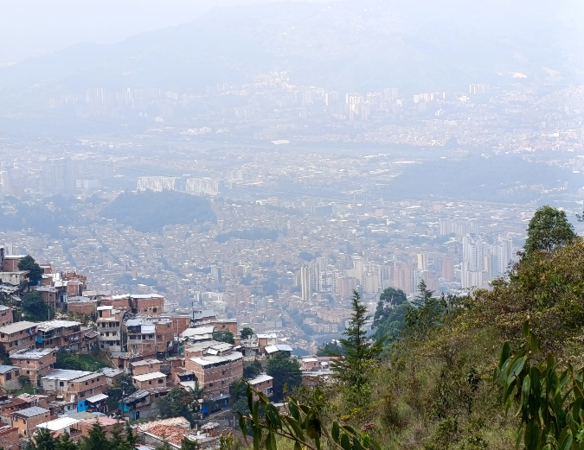 ESTUDIOS DE DETALLE DE AMENAZA, VULNERABILIDAD Y RIESGO BORDE URBANO RURAL NORORIENTAL

Estudios técnicos de alta precisión para la toma de decisiones de alto impacto social.

¿Qué es un estudio de riesgo de detalle? |  |  |  | ¿Dónde se están realizando estos estudios? |  |  |  |  | Normatividad
Es un estudio técnico especializado que analiza, con alta precisión (escala 1:2.000), la amenaza, la vulnerabilidad y el riesgo en zonas específicas del territorio donde existe posibilidad de deslizamientos, inestabilidades del terreno u otros fenómenos peligrosos como avenidas torrenciales. Esto permite identificar condiciones del suelo, comportamiento de laderas y efectos sobre viviendas, vías y equipamientos. |  |  |  | Descripción: Macroproyecto Borde Urbano Rural Nororiental conformado por al parte alta de las comunas 1, 3 y 8, así como por la zona rural de Piedras Blancas, Santa Elena. |  | 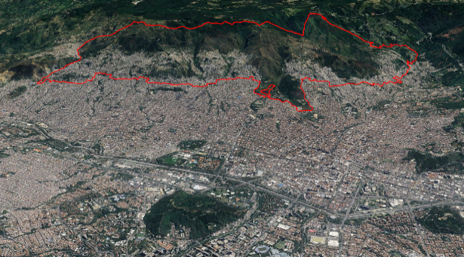 |  |  | Ley 388 de 1997: Se conoce com la ley de Desarrollo Territorial y el marco normativo para el ordenamiento del territorio. Su propósito central es armonizar la planificación económica y social con el uso físico del suelo para mejorar la calidad de vida de los ciudadanos

 |  |  |  |  |  |  |  |  | Ley 1523 de 2012: adopta la Política Nacional de Gestión del Riesgo de Desastres y crea el Sistema Nacional de Gestión del Riesgo de Desastres (SNGRD) en Colombia
 |  |  |  |  |  |  |  |  | Decreto Único Reglamentario del Sector Vivienda, Ciudad y Territorio 1077 de 2015: es una norma compilatoria que racionaliza toda la reglamentación que rigen este sector. Incluye el Decreto 1807 de 2014

 |  |  |  |  |  |  |  |  | Acuerdo 48 de 2014: Adopta la revisión y ajuste de largo plazo del Plan de Ordenamiento Territorial del Municipio de Medellín y se dictan otras disposiciones complementaria.

Fases del Proceso de gestión territorial - VER DOCUMENTO DE CONTENIDOS
Pre-campo
Encuentros de socialización inicial
Recorridos de intercambio de conocimientos con expertos sociales y académicos
Encuentros de socialización final

Cronograma

Fases del trabajo técnico
Recorridos técnicos
Perforaciones geotécnicas
Modelación
Escenarios de riesgo

 | Manrique | Popular | Santa Elena | Villa Hermosa
2018 | 164,858 | 136,986 | 23,468 | 153,216
2019 | 168,724 | 140,218 | 24,953 | 157,668
2020 | 172,090 | 143,039 | 26,464 | 161,728
2021 | 174,692 | 145,235 | 27,916 | 165,061
2022 | 177,232 | 147,382 | 29,413 | 168,399
2023 | 179,793 | 149,586 | 31,002 | 171,776
2024 | 182,988 | 152,365 | 32,855 | 175,756
2025 | 185,895 | 154,823 | 34,715 | 179,508
2026 | 188,577 | 157,097 | 36,606 | 183,078
2027 | 190,985 | 159,185 | 38,536 | 186,425
2028 | 193,138 | 161,056 | 40,509 | 189,545
2029 | 195,105 | 162,647 | 42,551 | 192,463
2030 | 196,795 | 164,029 | 44,644 | 195,149
 | Manrique | Popular | Santa Elena | Villa Hermosa
2018 | 51,905 | 42,876 | 7,427 | 50,954
2025 | 68,008 | 55,766 | 12,518 | 69,097
Caracteristicas territoriales - Población y vivienda
Comuna
Mapa

En términos generales, Medellín evidencia un descenso de la fecundidad y la natalidad pues cada vez hay más personas en edad adulta o de la tercera edad que niños y niñas. Actualmente, la población entre 29 y 59 años es la mayoria, seguido de la población de 60 años o más. Esto significa que el territorio se debe adaptar a estas poblaciones que tendrán limitaciones de movilidad y de accesibilidad.
El descensos de la población es coherente con la reducción de los tamaños de personas por hogares en Medellín que se ubica en 2.89 (Medellín Como Vamos, 2025).
Sin embargo, las comunas El Popular (1), Manrique (3) y Villa Hermosa (8), son unas de las comunas que presentan mayor cantidad de personas por hogares (3.2 personas en promedio).
 |  |  |  |  |  |  |  |  |  | GIF de fotografías aereas 2010-2015-2018-2020-2023-2026
Población comuna | Areá | Densidad de población | Densidad viviendas

Barrio
Mapa

Como muestra el gráfico, las tres comunas presenta un crecimiento poblacional sostenido entre 2018 hasta 2030, pero este crecimiento es mucho menor que lo que ocurria a finales de la década de los 90s.
¿Notas que las familias cada vez son más pequeñas en número de miembros?
Esto tiene mucha relación con el tamaño del hogar y de la vivienda, podriamos decir que cada vez habrán mas hogares unipersonas o de menos de tres personas, lo que significa que la vivienda se debe adaptar a estos cambios generacionales.
 |  |  |  |  |  |  |  |  |  | En este espacio, posterior a la interpretación de estas fotografías y la relación con el crecimiento de viviendas, realizaré un texto alusivo a esa dinámica.

Población comuna | Areá | Densidad de población | Densidad viviendas

Planificación territorial

Los tratamientos urbano termina por responder
Qué se puede hacer en tu barrio o en tu lote: si se puede construir, ampliar, subdividir, cambiar el uso (vivienda, comercio, etc.).
Cómo se debe hacer: alturas permitidas, aislamientos, antejardines, densidades, cesiones para espacio público, vías, servicios, cargas y obligaciones.
Qué tipo de manejo especial tiene el sector: no es lo mismo una zona histórica que una zona nueva de expansión, o un barrio que requiere mejoramiento integral.
Mapa borde urbano rural - Tratamiento urbanos y Tratamientos rurales |  |  |  |  | Cod_polígono | Tratamiento urbano/rural | N° de Viviendas | N° de Personas
 |  |  |  |  |  | Mejoramiento Integral en Suelo de Expansión-MIE
 |  |  |  |  |  | Mejoramiento Integral en Suelo Urbano-MI
 |  |  |  |  |  | Consolidación Nivel 3 en Suelo Urbano-CN3

Tratamiento de Consolidación Nivel 3 (CN3): Corresponde a aquellas áreas urbanizadas que presentan una precaria capacidad de soporte, que se refleja en el déficit crítico de indicadores de espacio público, equipamientos, servicios públicos y densidad vial, la cual deberá ser mejorada. Esto quiere decir que en estas zonas se debe suplir estas carencias.

El borde urbano rural nororiental en su franja urbana presenta el tratamiento urbanístico de Mejoramiento Integral y Consolidación Nivel 3, como las principales apuestas de desarrollo. ¿Qué son estos tratamientos?
Tratamiento de Mejoramiento Integral (MI): Son áreas de Desarrollo Incompleto e Inadecuado, donde se localizan los asentamientos humanos en situación de marginalidad y segregación socioespacial, en los cuales se concentra población en situación crítica de pobreza, al margen de las oportunidades del desarrollo, con limitaciones de acceso a los bienes y servicios públicos esenciales como la educación y la salud, dando lugar a las bajas condiciones de vida de los habitantes.

¿Qué estudios relacionados ya se han realizado en mi barrio y para que sirven?
Lista de estudios:

¿Qué desastres o emergencias han sucedido y hace cuanto en mi territorio?
Inventario

Condiciones de vulnerabilidad

La vulnerabilidad no es solo “estar cerca del peligro o la amenaza”. También tiene que ver con condiciones que se van construyendo en la vida diaria y que aumentan o reducen el impacto de un evento, como (Cardona, 2001):

- Viviendas y obras con baja calidad constructiva o mal mantenimiento. - Ubicación en zonas inestables, en retoros de quebradas, laderas con alta pendiente, etc.
- Acceso (o falta de acceso) a recursos: ingresos, crédito, propiedad formal, servicios básicos, salud, educación e información.
- Organización y redes de apoyo (capacidad comunitaria para prepararse y actuar).
- Decisiones económicas, sociales y políticas que generan “condiciones inseguras” (por ejemplo, crecimiento urbano sin planificación).

Trasmisión de datos del proceso

Preguntas Frecuentes (FAQ)

